HƯỚNG DẪN SỬ DỤNG
 |  |  |  | 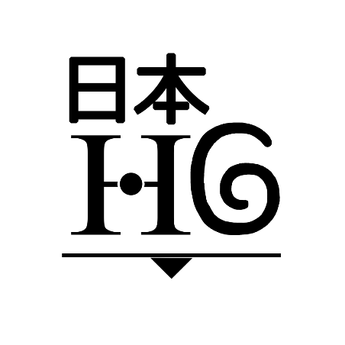 | PHIÊN BẢN: |  |  |  | v3.5 | 23h00 | 15.11.2019
TÀI LIỆU NÀY ĐƯỢC H6 THIẾT KẾ VÀ SOẠN THẢO |  |  |  |  | HƯỚNG DẪN SỬ DỤNG
Fanpage: | https://www.facebook.com/h6japanese/
FB cá nhân: | https://www.facebook.com/hacktuan
Hotline: | 0937 983 072 |  |  |  | 1 | Chọn sheet bên dưới theo nội dung cần ôn tập
Địa chỉ: | Phòng 4, 123 Man Thiện, P. Hiệp Phú, Q9 |  |  |  |  | N VIỆT - NHẬT |  |  |  | Thấy danh từ tiếng Việt, đọc Nhật
 |  |  |  |  |  | N NHẬT - VIỆT |  |  |  | Thấy từ tiếng Nhật, cho biết nghĩa
CHƯƠNG TRÌNH ĐÀO TẠO TẠI H6
NGỮ PHÁP |  |  |  |  | 2 | Nhập vào ô màu vàng biên độ bạn muốn ôn
 | N5 | Nhật 1 | Dekiru 0 - chap 3 |  | ô | A7 | và | A17 | Giá trị min
 |  | Nhật 2 | Dekiru chap 4-7 |  | ô | A8 | và | A18 | Giá trị max
 |  | Nhật 3 | Dekiru chap 8 - 11
 |  | Nhật hướng N5 | Dekiru chap 12-15 |  | 3 | Trỏ vào ô trống bất kì và ấn phím "Delete"
 |  |  |  |  |  | Giá trị sẽ nhảy ngẫu nhiên
 | N4 | Nhật kì 7 JS | Dekiru N4 chap 1-7
 |  | Nhật kì 8 JS | Dekkiru N4 chap 8-15
 |  |  |  |  | 4 | Đáp án sẽ hiện góc trên bên phải
LUYỆN THI |  | Giải đề và ôn tập N5 |  |  |  | (bạn có thể dùng tay che bớt phần này)
 |  | Giải đề và ôn tập N4
 |  |  |  |  | Cảm ơn bạn đã chọn H6.
HÁN TỰ | N5 | 120 Kanji phổ biến N5
 | N5 | 162 Kanji trong quyển Dekiru N5
 | N4 | 300 Kanji phổ biến N4
 | N4 | 326 Kanji trong quyển Dekiru N5 + N4
 | N3 | Full Kanji Dekiru Trung cấp (~320 chữ)
 | N3+ | Kanji nâng cao + Kanji theo bộ thủ (đạt 1k)

